Отчет
4. Сведения о возвратах остатков субсидий и расходов прошлых лет
Наименование показателя |  | Код строки | Код аналитики | Произведено возвратов
 |  |  |  | через лицевые счета | через банковские счета |  | через кассу учреждения | некассовыми операциями | итого
1 |  | 2 | 3 | 4 | 5 |  | 6 | 7 | 8
Возвращено остатков субсидий прошлых лет, всего |  | 910 | х | 71,623.63 | - |  | - | - | 71,623.63
Возвращено расходов прошлых лет, всего |  | 950 |  | - | - |  | - | - | -

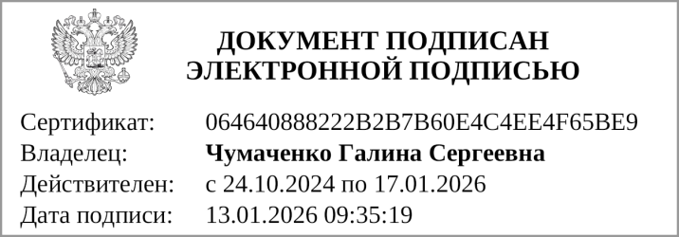
Руководитель |  |  | Чумаченко Г. С. |  |  | Руководитель
 | (подпись) |  | (расшифровка подписи) |  |  | финансово- | (подпись) |  | (расшифровка подписи)
 |  |  |  |  |  | экономической службы


Главный бухгалтер |  |  | Филатова Е. М.
 | (подпись) |  | (расшифровка подписи)

 |  |  |  | Централизованная бухгалтерия
 |  |  |  |  |  |  | (наименование, ОГРН, ИНН,КПП, местонахождение )

 |  |  | Руководитель
 |  |  | (уполномоченное лицо) |  | (должность) |  |  | (подпись) |  | (расшифровка подписи)

Исполнитель |  |  |  |  |  |  | Филатова Елена Михайловна
 | (должность) |  |  | (подпись) |  |  | (расшифровка подписи) |  |  | (телефон, e-mail)

"01" января 2026 г.

